상품제안서
도브비누 화이트 100g*4 | 상품코드: F06511

 |  |  |  |  |  |  | 02-412-0044 | www.easy1.co.kr
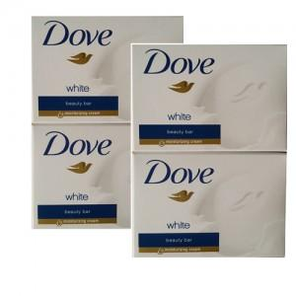

【상세/제작정보】 | 포장지로 포장후 출고 스티커는 관리자 문의요망

【인쇄/포장옵션】 | 스티커 / 별도문의

【공급단가】 | 수량 | 100~ | 200~ | 500~ | 1,000~ | 2,000~
*VAT별도 | 단가 | 4,320원 | 4,160원 | 4,000원 | 3,840원 | 3,740원

【상품 URL】 | http://www.easy1.co.kr/src/goods_detail.php?gdno=6511

